2021_08_data
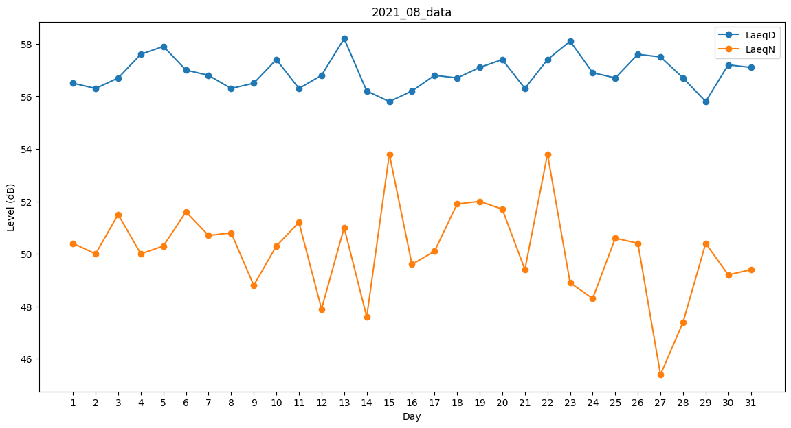
Day | LaeqD | LaeqN
1 | 56.5 | 50.4
2 | 56.3 | 50
3 | 56.7 | 51.5
4 | 57.6 | 50
5 | 57.9 | 50.3
6 | 57 | 51.6
7 | 56.8 | 50.7
8 | 56.3 | 50.8
9 | 56.5 | 48.8
10 | 57.4 | 50.3
11 | 56.3 | 51.2
12 | 56.8 | 47.9
13 | 58.2 | 51
14 | 56.2 | 47.6
15 | 55.8 | 53.8
16 | 56.2 | 49.6
17 | 56.8 | 50.1
18 | 56.7 | 51.9
19 | 57.1 | 52
20 | 57.4 | 51.7
21 | 56.3 | 49.4
22 | 57.4 | 53.8
23 | 58.1 | 48.9
24 | 56.9 | 48.3
25 | 56.7 | 50.6
26 | 57.6 | 50.4
27 | 57.5 | 45.4
28 | 56.7 | 47.4
29 | 55.8 | 50.4
30 | 57.2 | 49.2
31 | 57.1 | 49.4

